商品信息
COCO Living Space｜ins工业风304不锈钢方形托盘
来源：COCO_Living_Space_Shopee全量审计_持续更新.xlsx｜工作表：高销量商品｜Excel第11行｜商品ID：16136239794

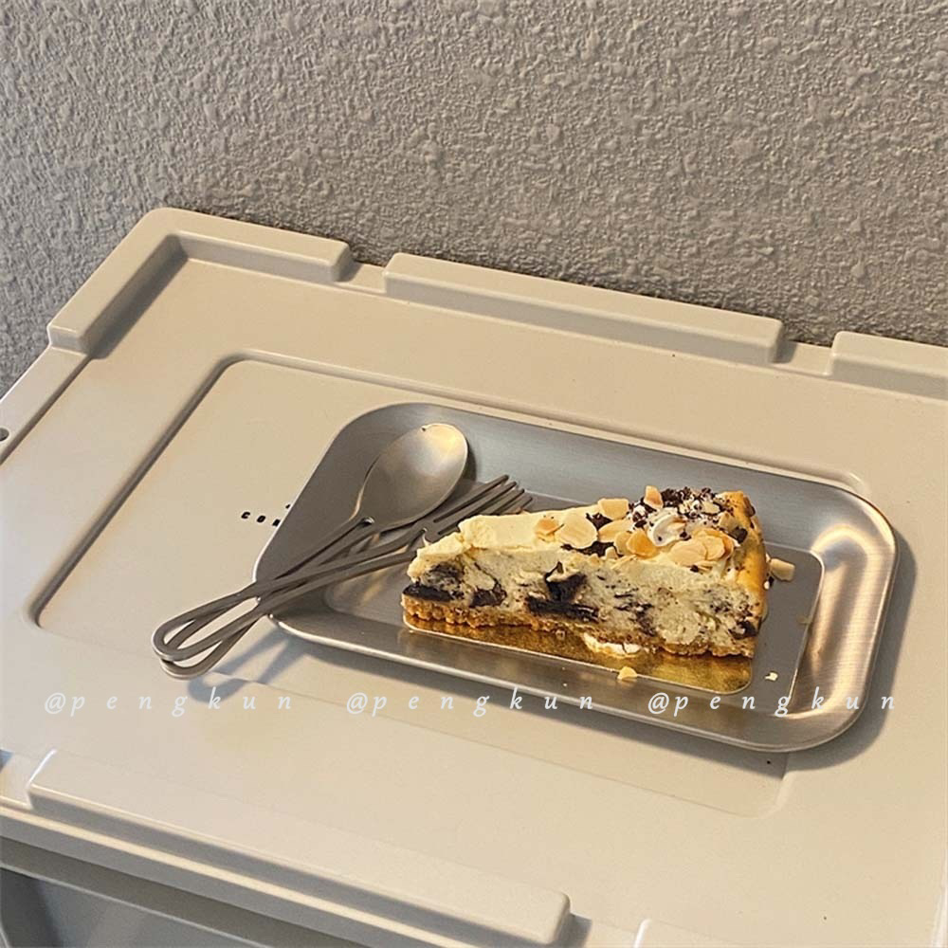
字段 | 内容 | 商品主图
序号 | 25
商品主图 | 见右侧嵌入主图
商品ID | 16136239794
商品中文名称
商品标题 | INS Industrial Style Cafe Stainless Steel Square Tray Bread Cake Plate Breakfast Plate Single Coffee Western Dish Plate 304 Korean Style Snack Tray Creative Flat Base Plate Dessert Plate
Shopee链接 | https://shopee.com.my/INS-Industrial-Style-Cafe-Stainless-Steel-Square-Tray-Bread-Cake-Plate-Breakfast-Plate-Single-Coffee-Western-Dish-Plate-304-Korean-Style-Snack-Tray-Creative-Flat-Base-Plate-Dessert-Plate-i.115498741.16136239794
近月销量显示 | 13 Sold/Month
近月销量下限 | 13
列表价格显示 | RM11.98
列表最低价(MYR) | 11.98
列表评分 | 5.0
累计总销量显示 | 6k+ Sold
累计总销量下限 | 6,000
是否精确 | FALSE
详情价格显示 | RM11.98
详情价(MYR) | 11.98
详情评分 | 5.0
评论覆盖 | 51
好评主题 | 51
差评/风险主题 | 51
图片来源URL | https://down-my.img.susercontent.com/file/5674501e1da5b103aecc2e6f40743901
1688链接
颜色/规格
长宽高
重量(g)
单个成本
单个运费
国内段总价
国际头程
总成本估算
利润估算
预计毛利率估算
3个成本
3个运费
国内段总价2
国际头程2
总成本估算2
利润估算2
预计毛利率估算2
5个成本
5个运费
国内段总价3
国际头程3
总成本估算3
利润估算3
预计毛利率估算3
8个成本
8个运费
国内段总价4
国际头程4
总成本估算4
利润估算4
预计毛利率估算4

